RIESGOS CORRUPCIÓN 2023
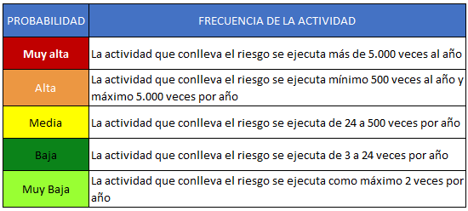 MAPA DE RIESGOS DE CORRUPCIÓN INC 2023
 |  |  |  |  |  |  | 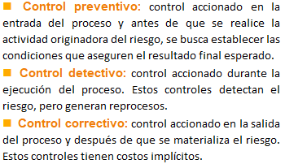
 |  | Evaluación del riesgo

Gestion adquisiciones | RIESGO CORRUPCIÓN | Probabilidad Inherente | Peso probabilidad | Impacto Inherente | Peso impacto | Zona de ubicación | CAUSA PRINCIPAL | Consecutivo control | Tipo de control | DESCRIPCIÓN DEL CONTROL | Evaluación del control | Actividad de tratamiento | Responsable ejecución de acción | Fecha de Implementación
Gestión documental | Posibilida de Perdida o extravio de documentos e información de los acervos documentales, en beneficio propio o de un tercero | Baja | 40% | Mayor | 80% | Alta | Ausencia y/o Desactualización del Formato Único de Inventario Documental - FUID | 1 | Preventivo | El Coordinador del Grupo de Gestión documental y Activos fijos realizará una auditoria semestral a los funcionarios responsables del archivo en cada dependencia para validar que el Inventario Documental (FUID) se encuentre actualizado. En caso de detectar que el inventario documental se encuentra desactualizado solicita por medio de memorando al funcionario responsable del archivo la actualización. La evidencia será el memorando solicitando la actualización del inventario documental y el FUID debidamente actualizado. | 40% | Actualizacion FUID de cada una de las dependencias | Coordinador de Gestión Documental | 30-Jun-23
Gestión de las Tic | Posibilidad de facilitar el acceso a los recursos TIC de la empresa, que permita la manipulación o adulteración de la información reservada, sensible o confidencial de la entidad, en busca de un beneficio particular o de un tercero | Alta | 80% | Mayor | 80% | Alta | Ausencia de un mecanismo de control o lineamiento conforme la necesidad real de el/los usuarios. | 1 | Correctivo | El analista de sistemas se debe basar en el documento que estipule los permisos otorgados al/los usuario/s, en el caso que no esten parametrizados el analista de sistemas procede hacer la actividad en base a un manual establecido. |  | Realizar un Documento que permita identificar claramente la documentación y unidades a la que los usuarios puedan acceder en relación a su función (segunda entrega). | Jefe Oficina de Sistemas e Informática | 1-Jul-23
Direccionamiento Estratégico | Ocultar, alterar o distorsionar información relacionada con el cumplimiento de metas y objetivos estratégicos con el fin de mostrar resultados positivos o negativos de la empresa. | Baja | 40% | Mayor | 80% | Alta | Ausencia de criterios para la validación de la información | 1 | Preventivo | Revisión de los informes generados por la OAP antes de emisión |  | Revisión y ajuste del Procedimiento DE-PR-7 Formulación y seguimiento de planes, programas , proyectos y estudios | Jefe Oficina Asesora de Planeación
Impresión gráfica | Posibilidad de entregar a terceros el procesamiento total y/o parcial de trabajos que se pueden elaborar en la INC, en beneficio propio de funcionarios del área que incurran en la acción y/o de un tercero. | Media | 60% | Catastrófico | 100% | Extrema | Deficiencia en los mecanismos de control para la entrega de los trabajos con terceros. | 1 | Preventivo | El supervisor de los contratos con terceros cada vez que se necesita entregar el producto, justifica el motivo de entrega y lo deja documentado en el formato. | 40% | El funcionario designado del área para los procesos con terceros, socializará el procedimiento de entrega y quiénes son los supervisores o responsables que harán los respectivos seguimientos. | Subgerente de Producción | 21-Feb-23

